Ctrl+T 自动更新
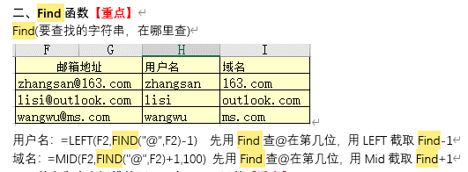
姓名 | 性别 | 地区 | 部门 | 职位 | 用姓筛选
丁智敏 | 女 | 河北 | 销售部 | 助理 | 姓
李平平 | 女 | 湖北 | 技术部 | 助理 | 田
王松 | 男 | 湖北 | 技术部 | 助理
卢海军 | 男 | 河南 | 财务部 | 主任 | 姓名 | 性别 | 地区 | 部门 | 职位
王刚 | 男 | 广东 | 技术部 | 主任 | 田丹 | 女 | 北京 | 运营部 | 助理
张伊 | 女 | 河南 | 技术部 | 助理 | 田勇 | 男 | 北京 | 销售部 | 主管
陈嵘 | 女 | 北京 | 运管部 | 专员
吴耀龙 | 男 | 河南 | 销售部 | 助理
田丹 | 女 | 北京 | 运营部 | 助理
马志理 | 男 | 山西 | 运营部 | 专员
张艳军 | 女 | 北京 | 财务部 | 专员
王琦 | 女 | 黑龙江 | 运营部 | 助理
王东营 | 男 | 北京 | 销售部 | 助理
姜平 | 男 | 北京 | 财务部 | 主管
边学双 | 男 | 北京 | 办公室 | 助理
赵志勇 | 男 | 北京 | 办公室 | 专员
史保剑 | 男 | 北京 | 销售部 | 主任
田勇 | 男 | 北京 | 销售部 | 主管
李平平 | 女 | 湖北 | 技术部 | 助理
祁文清 | 男 | 北京 | 销售部 | 助理

find(找什么，在哪找）
ISNUMBER函数可以判断引用的参数或指定单元格中的值是否为数字，其语法结构为ISNUMBER（value）。

